2023_02_data
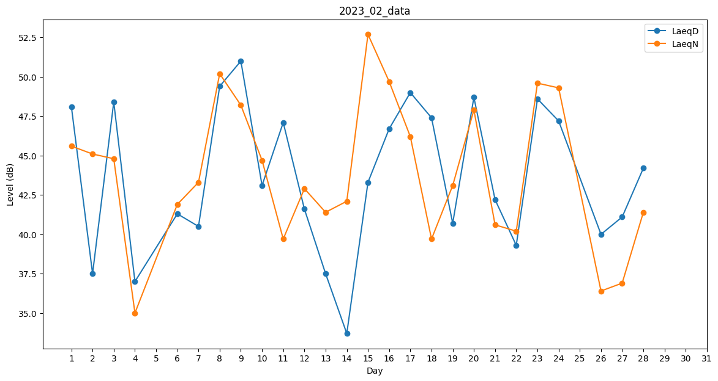
Day | LaeqD | LaeqN
1 | 48.1 | 45.6
2 | 37.5 | 45.1
3 | 48.4 | 44.8
4 | 37 | 35
5 | 0 | 39.3
6 | 41.3 | 41.9
7 | 40.5 | 43.3
8 | 49.4 | 50.2
9 | 51 | 48.2
10 | 43.1 | 44.7
11 | 47.1 | 39.7
12 | 41.6 | 42.9
13 | 37.5 | 41.4
14 | 33.7 | 42.1
15 | 43.3 | 52.7
16 | 46.7 | 49.7
17 | 49 | 46.2
18 | 47.4 | 39.7
19 | 40.7 | 43.1
20 | 48.7 | 47.9
21 | 42.2 | 40.6
22 | 39.3 | 40.2
23 | 48.6 | 49.6
24 | 47.2 | 49.3
25 | 42.4 | 0
26 | 40 | 36.4
27 | 41.1 | 36.9
28 | 44.2 | 41.4

